LP構成
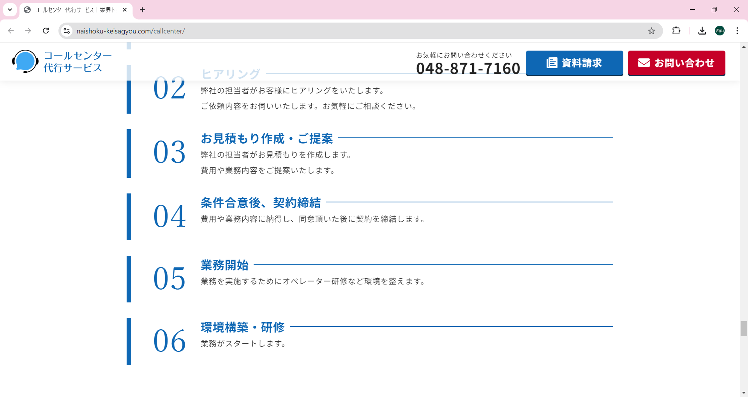
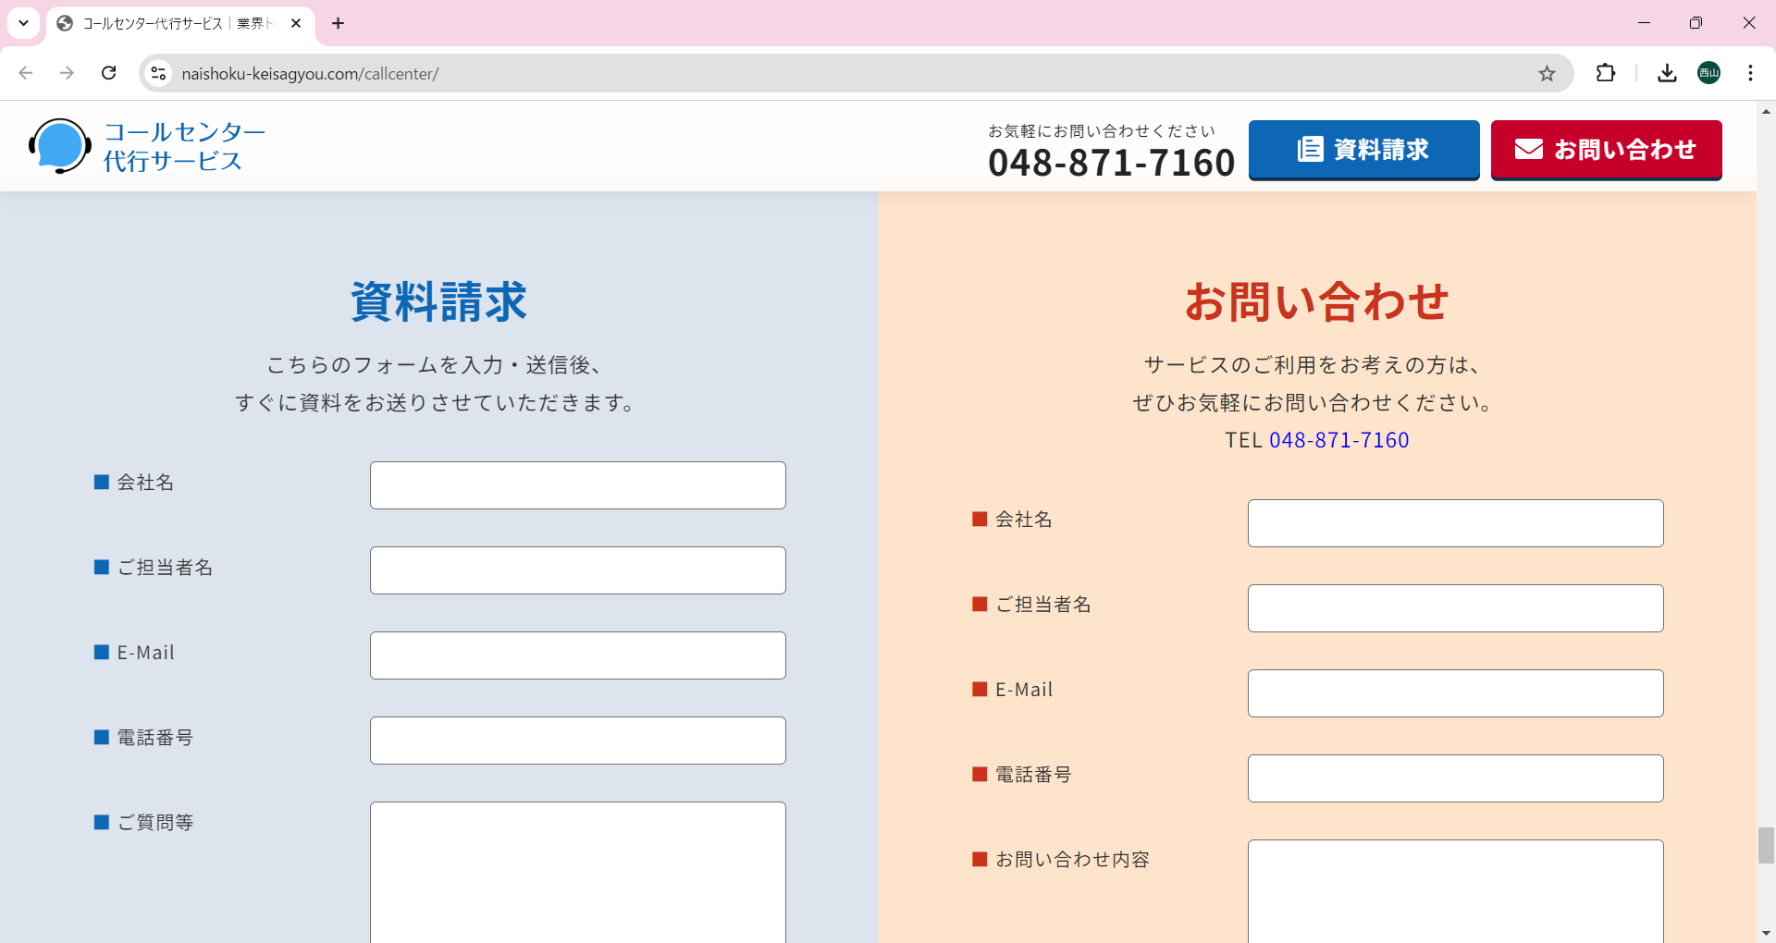
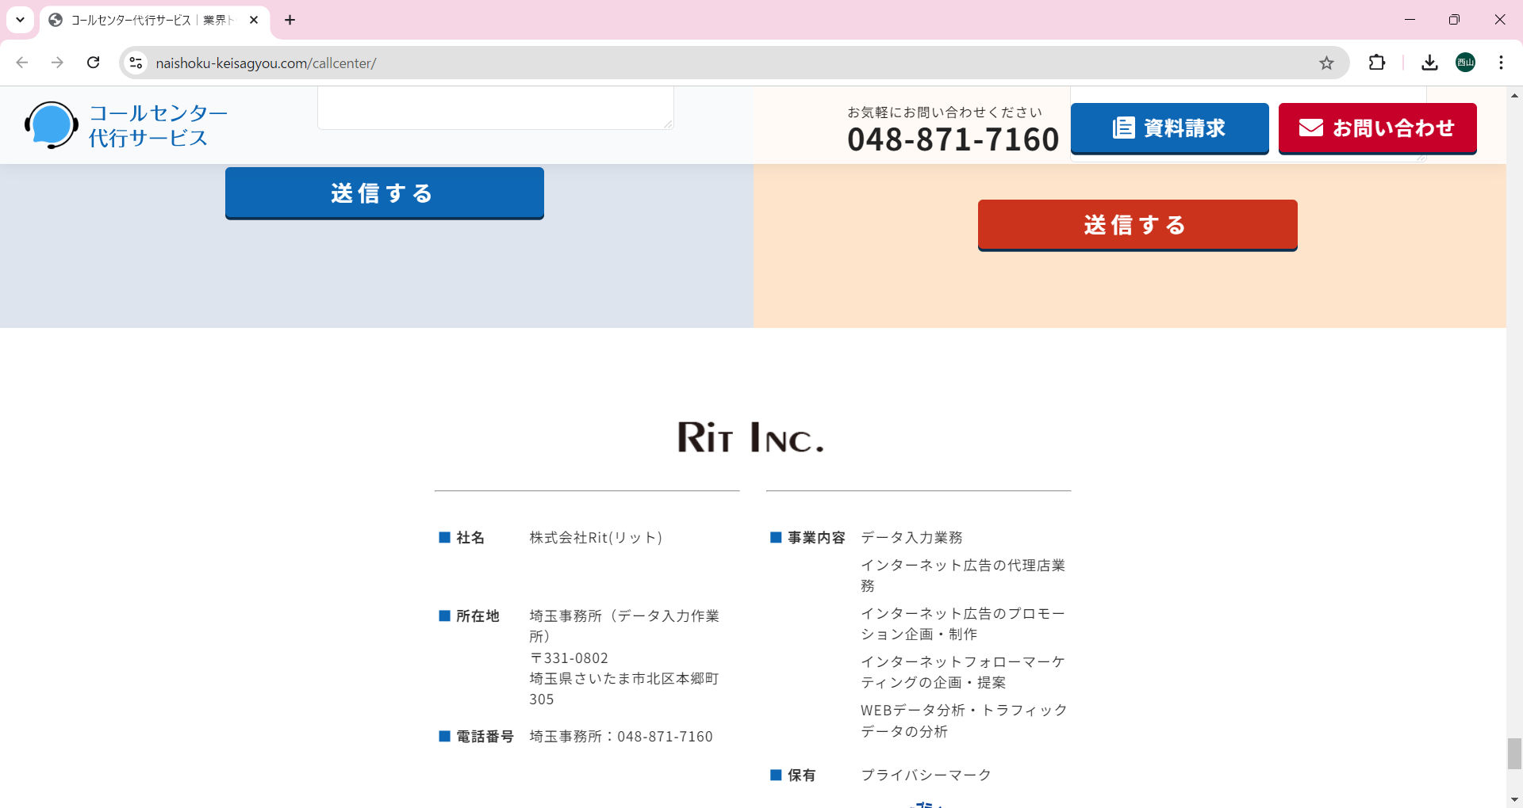
クリックで
問い合わせフォーム
入力に遷移
■画面イメージ及び構成コメント
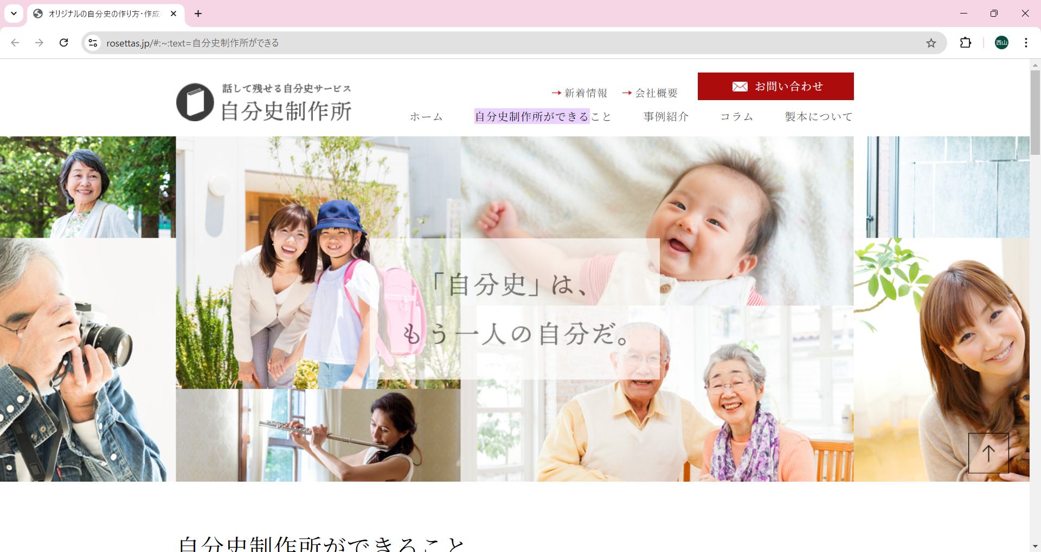
家族、子供
ペットなどの和やかな
雰囲気の写真を選定。

株式会社〇〇〇
自叙伝サービス 〇〇〇〇〇〇〇（サービス名）

キャッチーなフレーズ
で自叙伝を形に残す。
10文字程度

サービス名は
未定
～キャッチフレーズ～
〇〇〇〇〇〇〇
（サービス名）

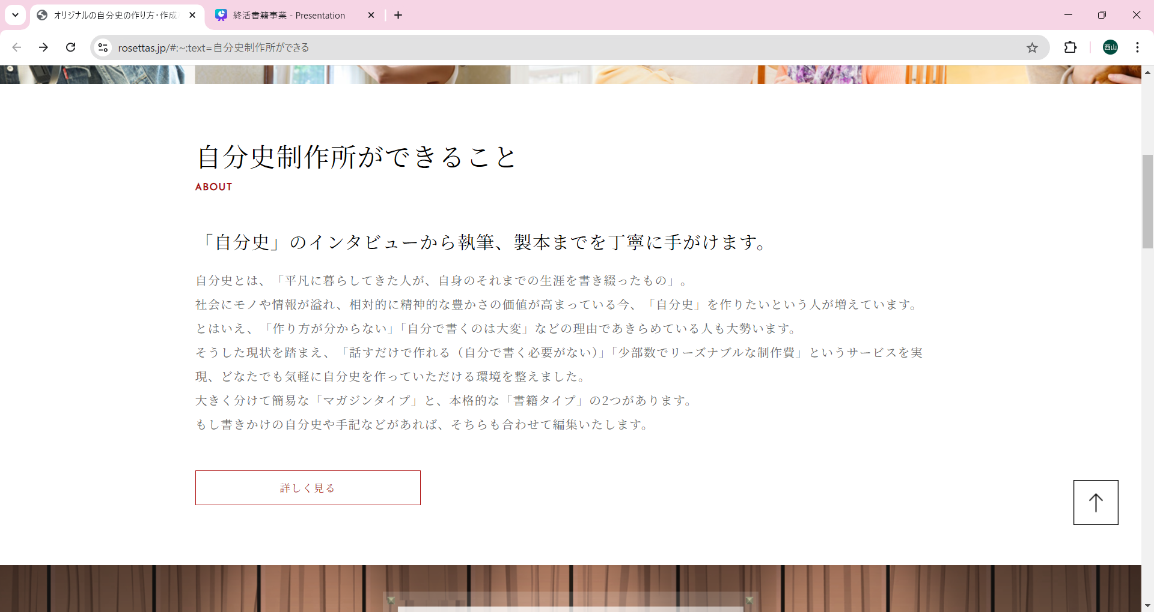
自叙伝サービスの
紹介及び「自叙伝」とは
を表現

わたしたちができること

【記載内容（箇条書き）】３００文字程度で記載
・人々が自分の人生の軌跡を自叙伝という形で家族や後世に残すことを目指す
・これにより、従来の終活の一環として、葬儀代に代わる新たな選択肢を提供
・葬儀にかかる費用の一部を、生前に有効活用し、自己表現や思い出を形にすることで、より意味のある終活を実現
・どなたでも気軽に自叙伝を作成できる（葬儀や終活以外での活用も可）
・ヒアリング～製本まで一括で真心を込めて作成
・大切な人へのプレゼントにも

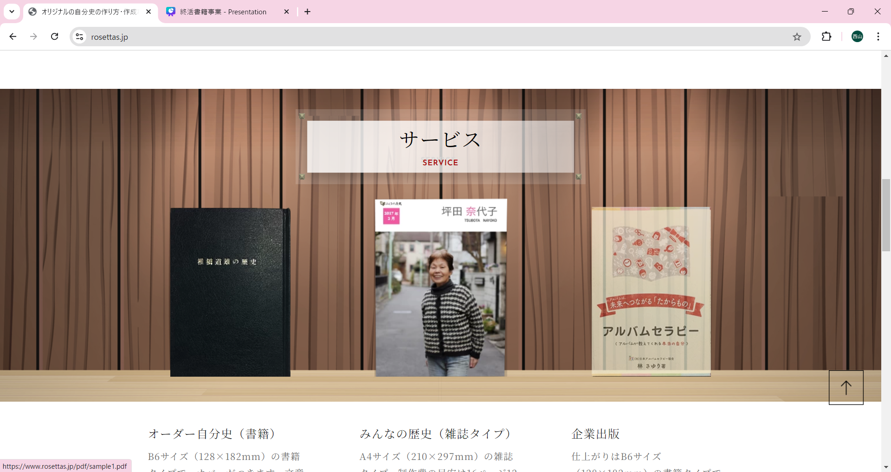

自叙伝/雑誌の
詳細情報（金額、サイズ感、インタビュー時間、修正回数、最低製本数）

サービスのご紹介
自叙伝/雑誌

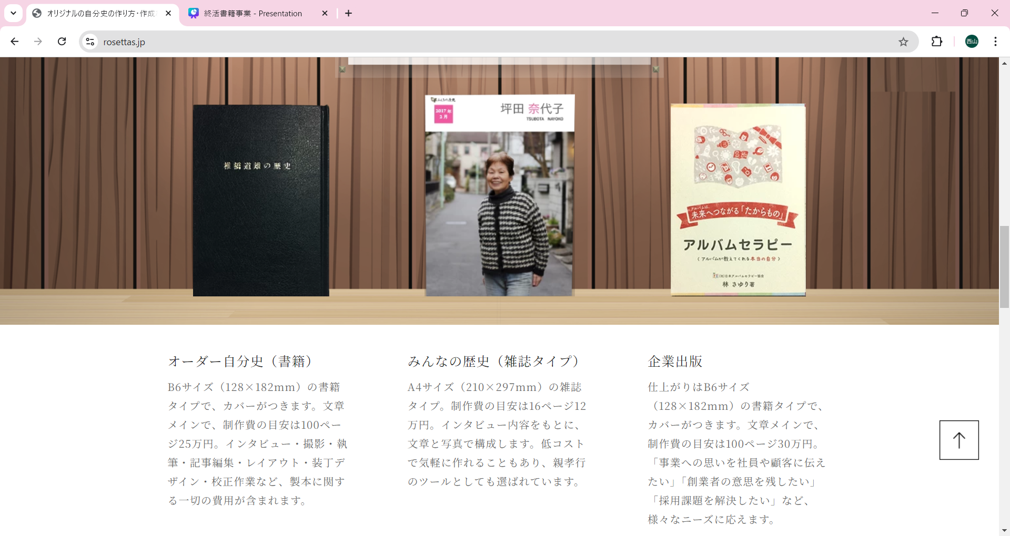

差し込む
画像はお任せします。
イメージは
歴史を感じさせるような。

【自叙伝タイプ】
基本料金〇〇万円
B6サイズ〇〇〇ページまで
上製本
5冊～
インタビュー5〜6時間（取材2〜3回）
原稿修正2回まで可能
（取材・撮影・製本代込み）
【雑誌タイプ】
基本料金〇万円
A4サイズ〇〇〇ページまで
上製本
5冊～
インタビュー2〜3時間（取材2〜3回）
原稿修正2回まで可能
（取材・撮影・製本代込み）

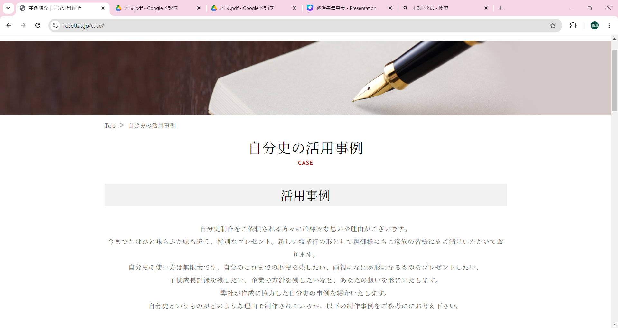

感動する
共感する
エピソードライティング
をお願いします。
自叙伝の活用についての事例

【記載内容】200文字程度で記載
自叙伝制作をご依頼される方は様々な思いがございます。
〇〇〇〇〇〇な方、〇〇〇〇〇〇用に、〇〇〇〇〇〇の思い出になど。
出版される方の思いをそれぞれ違いますが、
当社がご要望に合った制作を真心込めてお手伝いさせていただきます。
デジタル化が当たり前な今だからこそ、思い出を形にする。
そんな思いでわたしたちのこのサービスは始まりました。

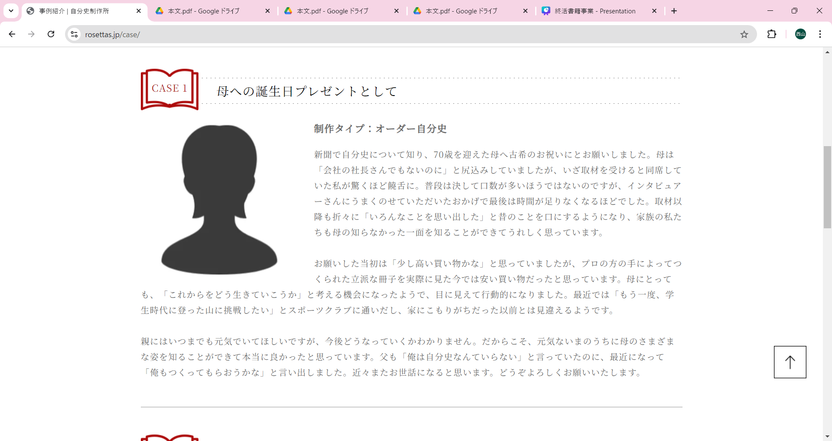

〇〇〇〇〇〇〇〇

制作タイプ：自叙伝タイプ

500文字程度で記載
自叙伝を作成依頼した経緯と
実際に頼んでみての感想と頼んでよかったなどの所感を

友人との
思い出エピソードで
お願いします。

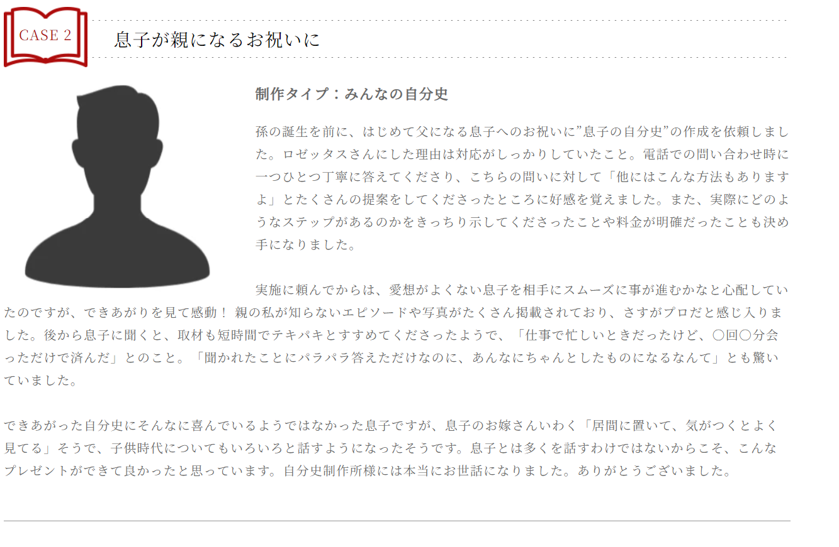
〇〇〇〇〇〇〇〇

制作タイプ：雑誌タイプ

500文字程度で記載
雑誌を作成依頼した経緯と
実際に頼んでみての感想と頼んでよかったなどの所感を

オリジナルでライティングお願いします。

〇〇〇〇〇〇〇〇

制作タイプ：自叙伝タイプ

500文字程度で記載
自叙伝を作成依頼した経緯と
実際に頼んでみての感想と頼んでよかったなどの所感を

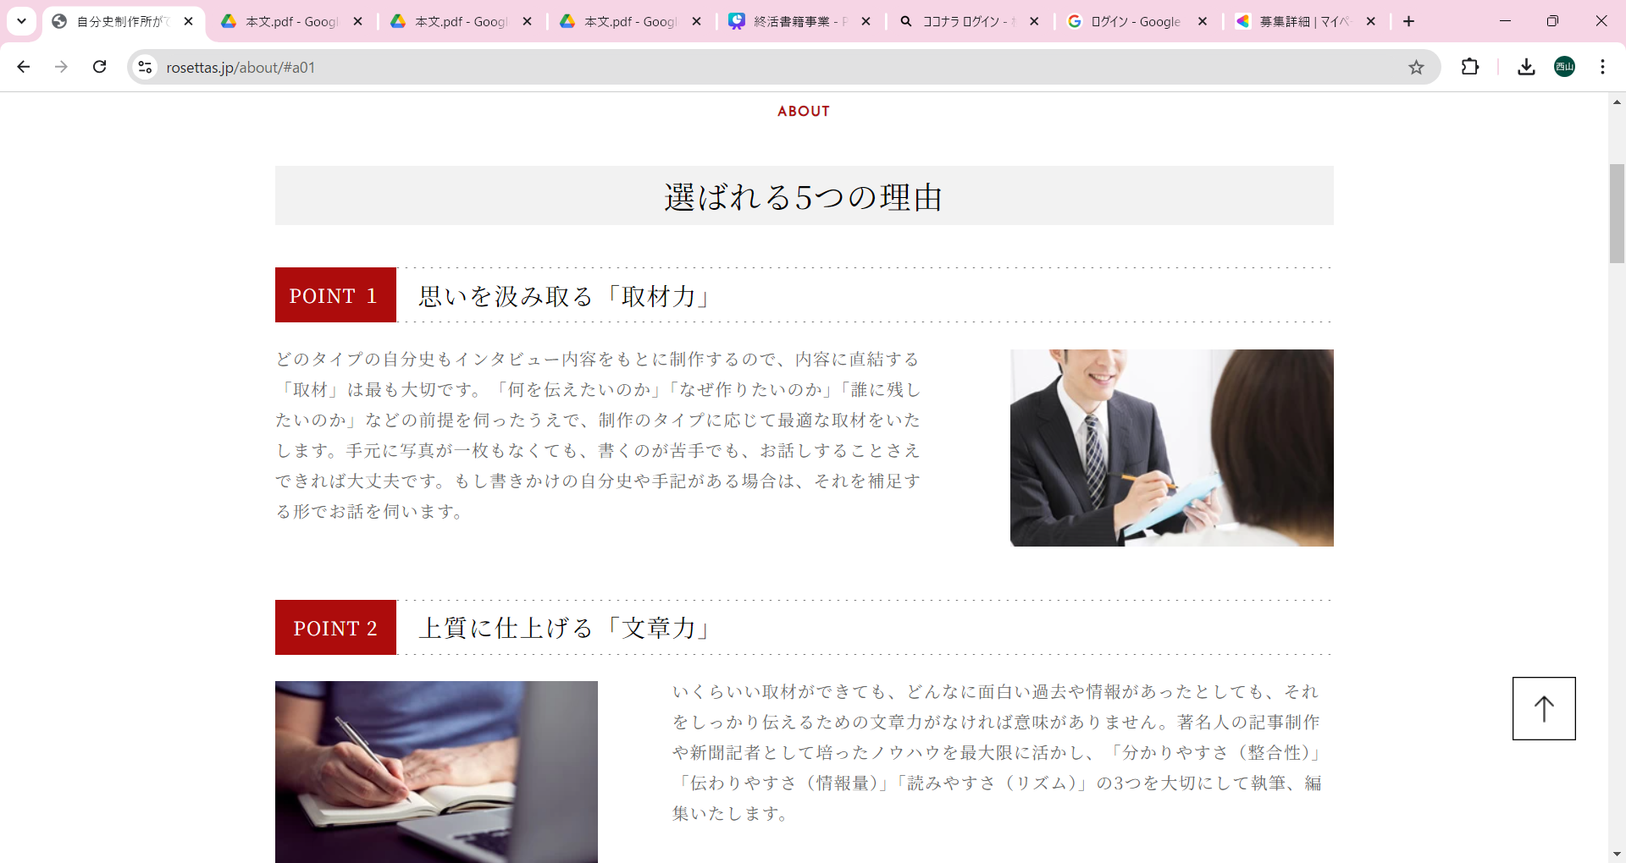

〇〇〇〇〇〇〇（サービス名）が選ばれる理由

セールスポイント記載

200文字程度
セールスライティングお願いします。

セールスポイント記載

200文字程度
セールスライティングお願いします。

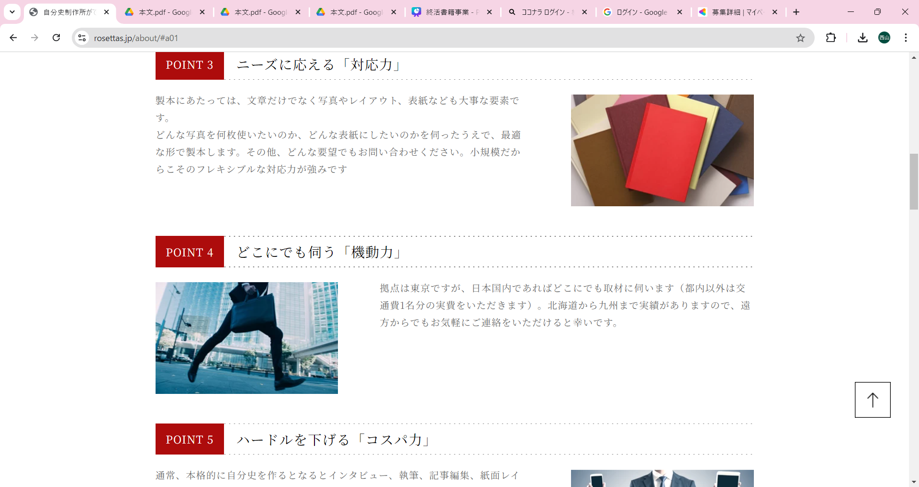

セールスポイント記載

200文字程度
セールスライティングお願いします。

セールスポイント記載

200文字程度
セールスライティングお願いします。

セールスポイント記載

200文字程度
セールスライティングお願いします。

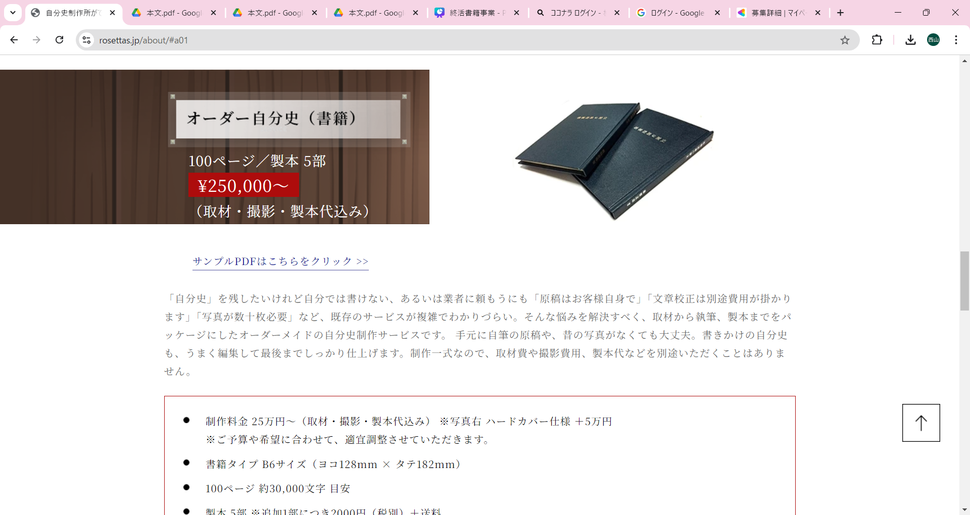

自叙伝タイプ

〇〇万円～
B6サイズ〇〇〇ページまで
5冊
（取材・撮影・製本代込み）

200文字程度で
自叙伝の説明とPR

料金詳細記載

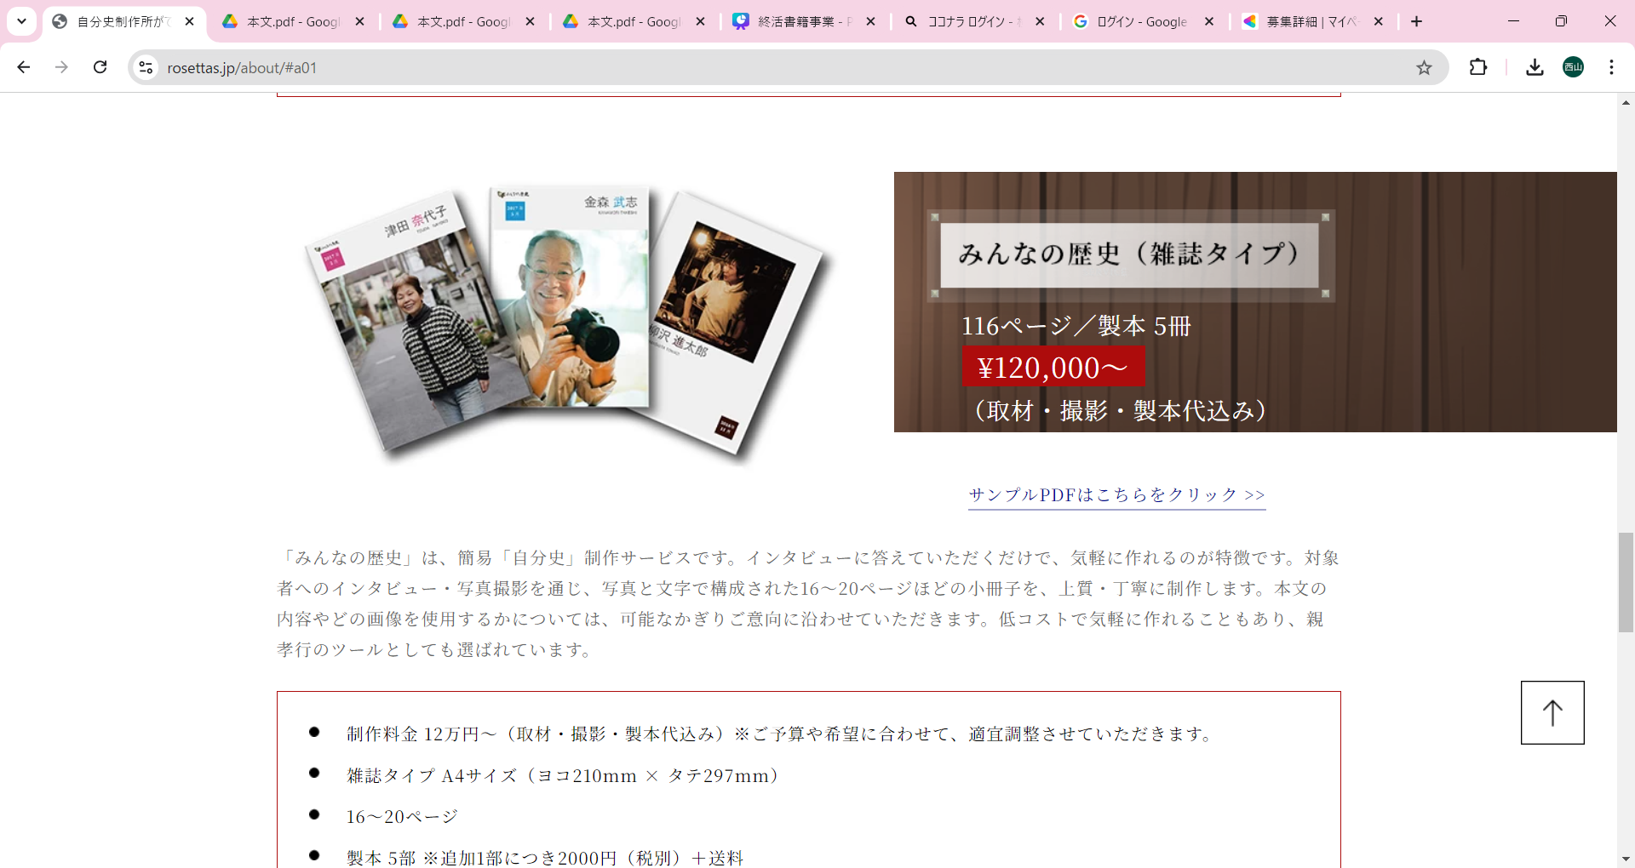

雑誌タイプ

〇万円～
A4サイズ〇〇〇ページまで
5冊
（取材・撮影・製本代込み）

200文字程度で
雑誌の説明とPR

料金詳細記載
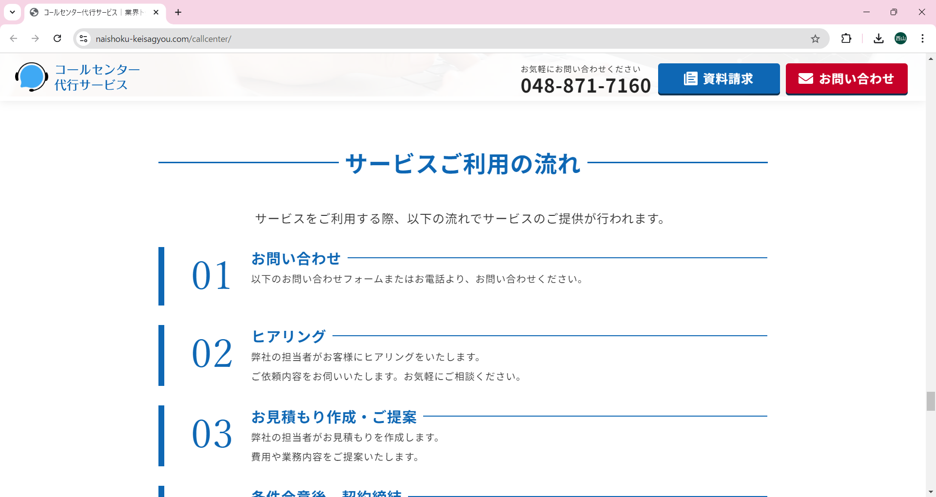

１．導入
↓〇〇〇〇〇〇〇〇〇〇〇〇
〇〇〇〇〇〇〇〇〇〇〇〇
２．ヒアリング
↓〇〇〇〇〇〇〇〇〇〇〇〇
〇〇〇〇〇〇〇〇〇〇〇〇
３．御見積作成・ご提案
↓〇〇〇〇〇〇〇〇〇〇〇〇
〇〇〇〇〇〇〇〇〇〇〇〇
４．制作開始、修正
↓〇〇〇〇〇〇〇〇〇〇〇〇
〇〇〇〇〇〇〇〇〇〇〇〇
５．納品
↓〇〇〇〇〇〇〇〇〇〇〇〇
〇〇〇〇〇〇〇〇〇〇〇〇

LP簡易構成

■LP簡易構成
１．サービス説明
※「キャッチー」なワードで
自叙伝という有形で後世に残す事の
素晴らしさを伝える。

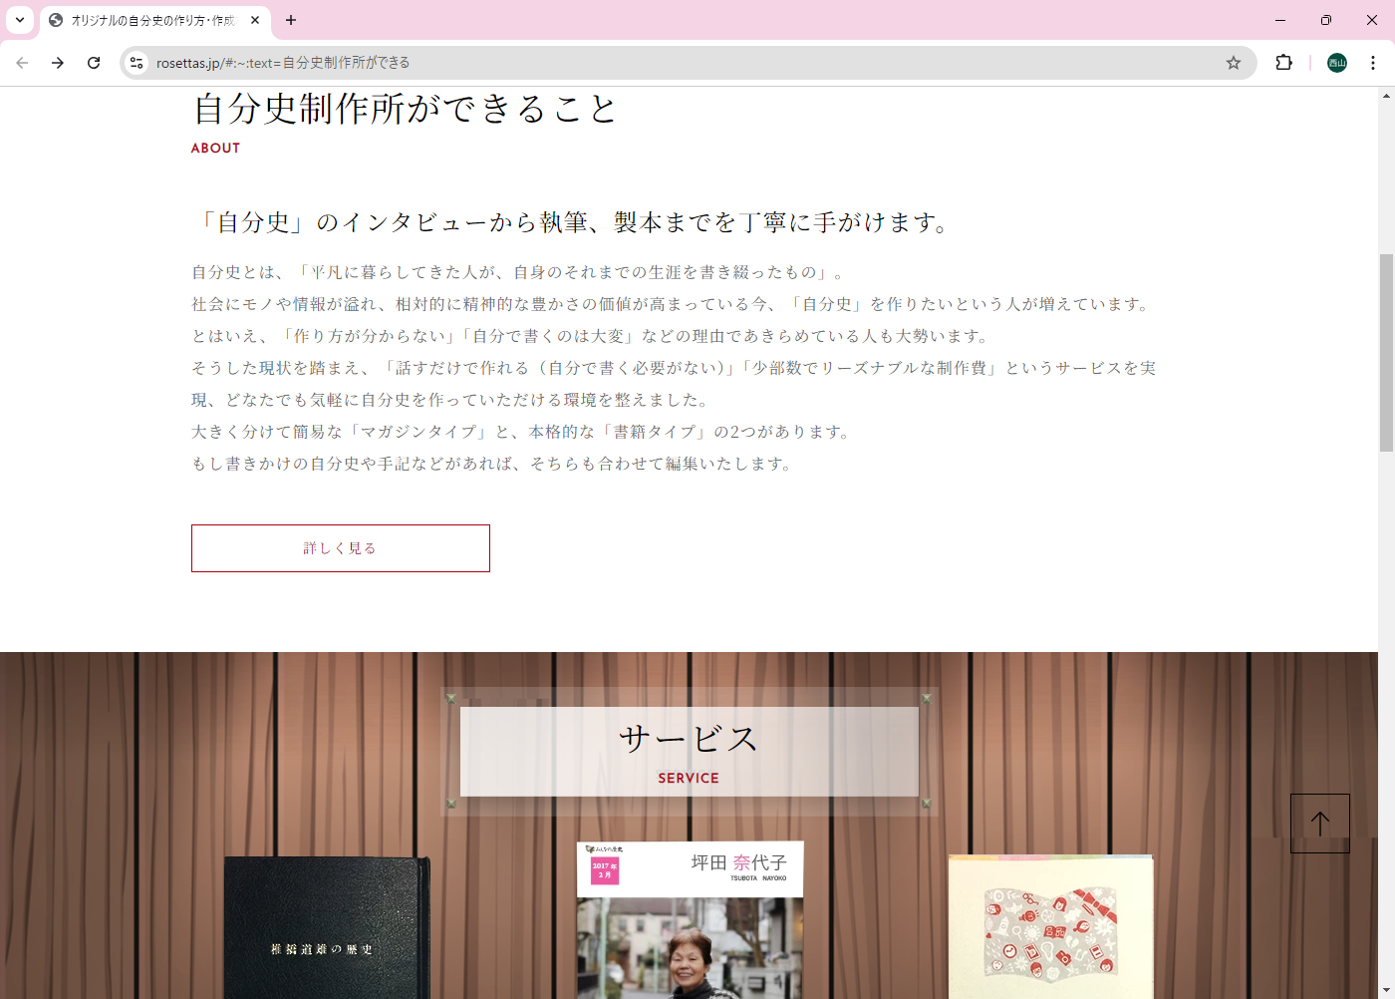

２．自叙伝とは・・・
自叙伝の説明及び有効性を
活用事例を複数出す
A○○○○○○○○○○
・・・××××××××
B○○○○○○○○○○
・・・××××××××

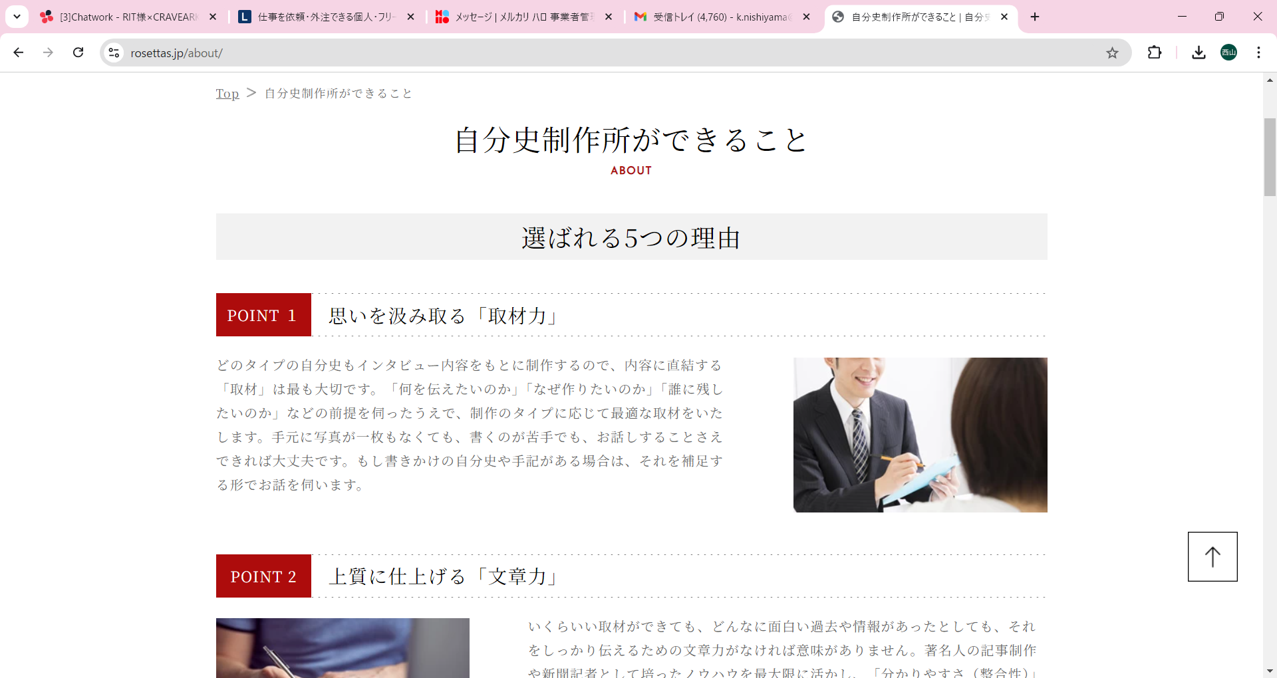

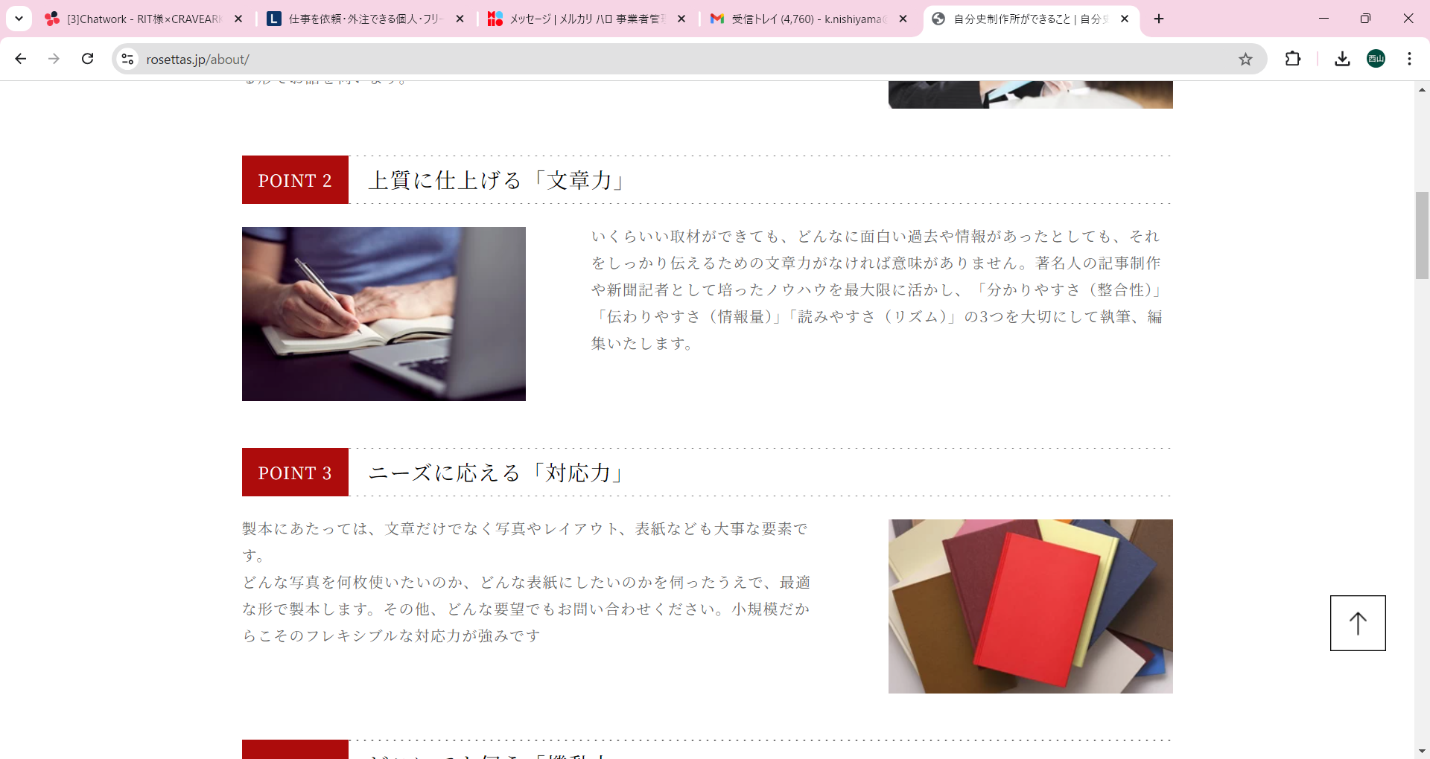

３．Rit社自叙伝が選ばれる理由
ポイントを5つほど列挙し、
Rit社の自叙伝サービスの競合優位性を
明示。

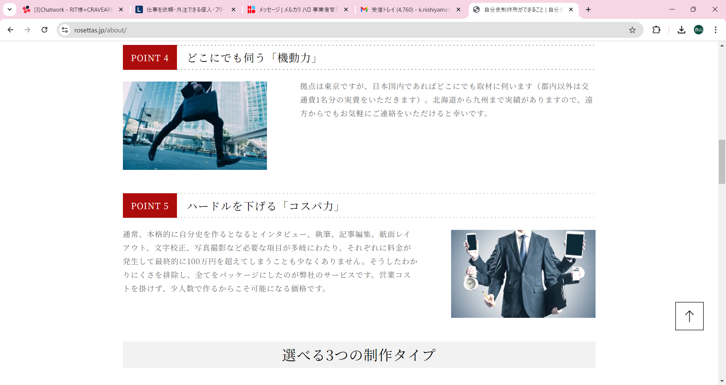

４．具体的な活用事例を記載
CACE1 ○○○○○○○○○○
××××××××××××××
××××××××××××××
・
・
・

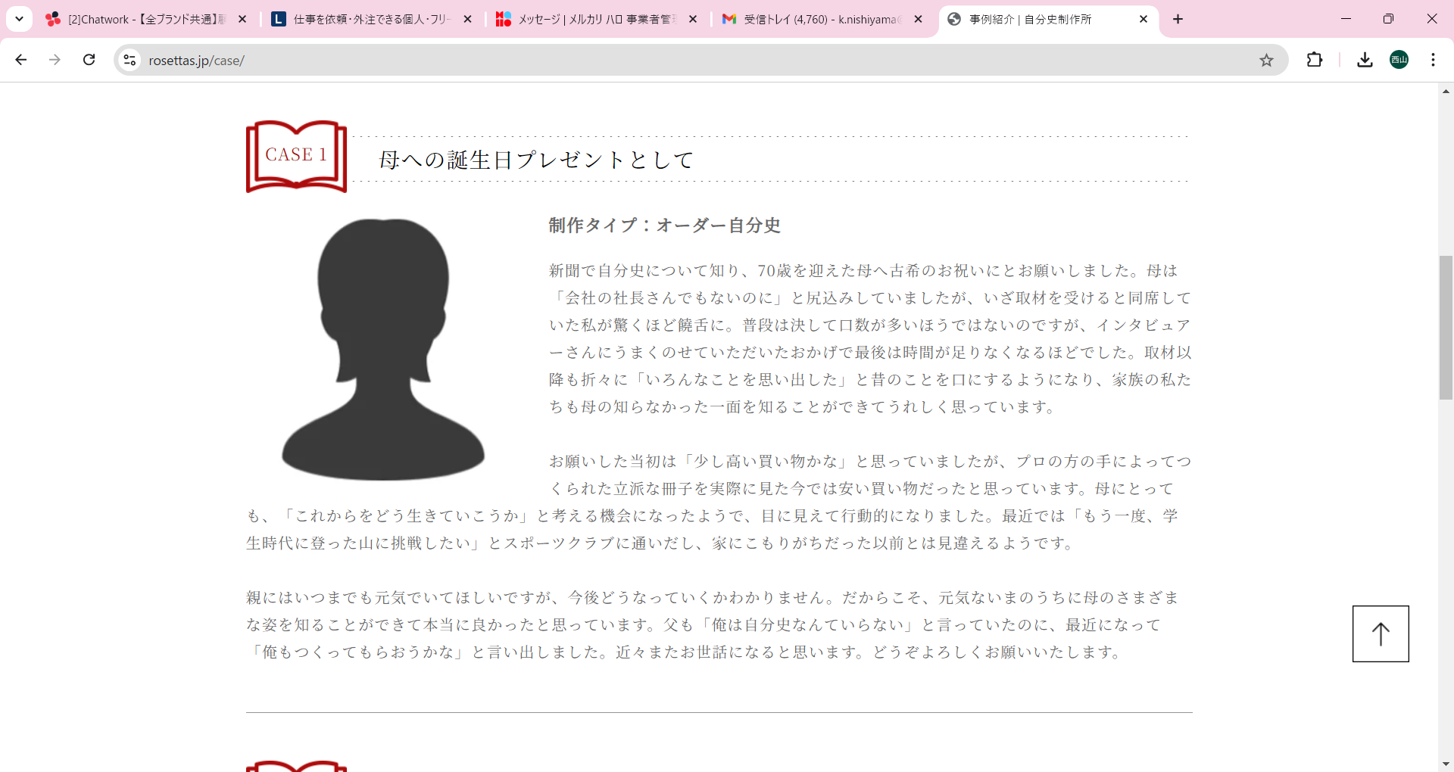

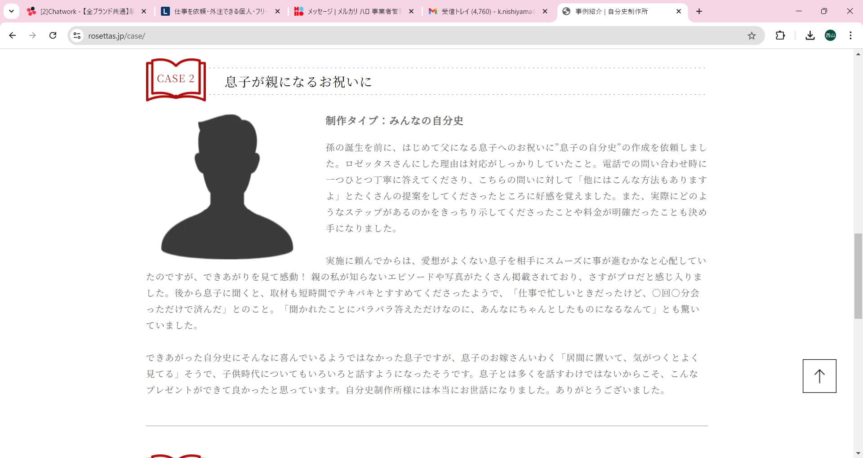

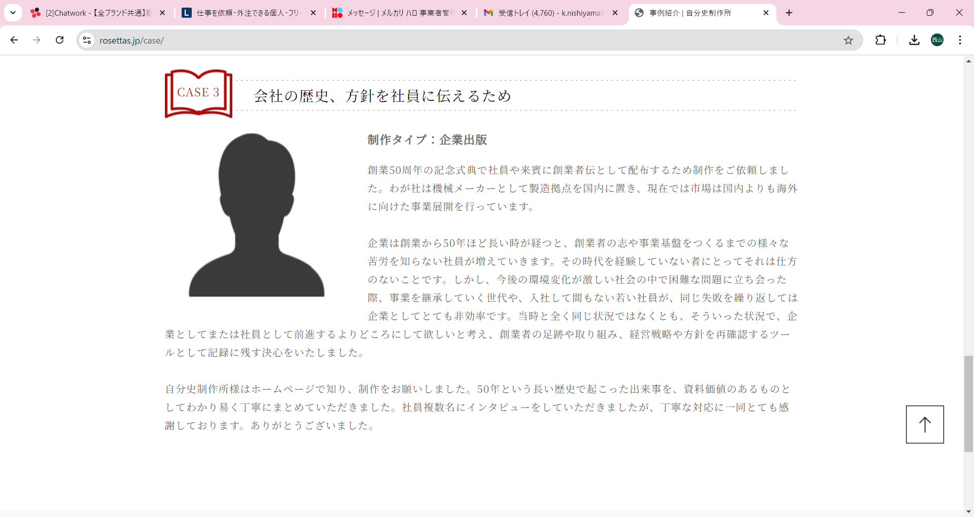

５．自叙伝タイプ/雑誌タイプ
別で料金を明示
自叙伝タイプ
￥200,000-
説明：○○○○○○
○○○○○○
雑誌タイプ
￥100,000-
説明：○○○○○○
○○○○○○

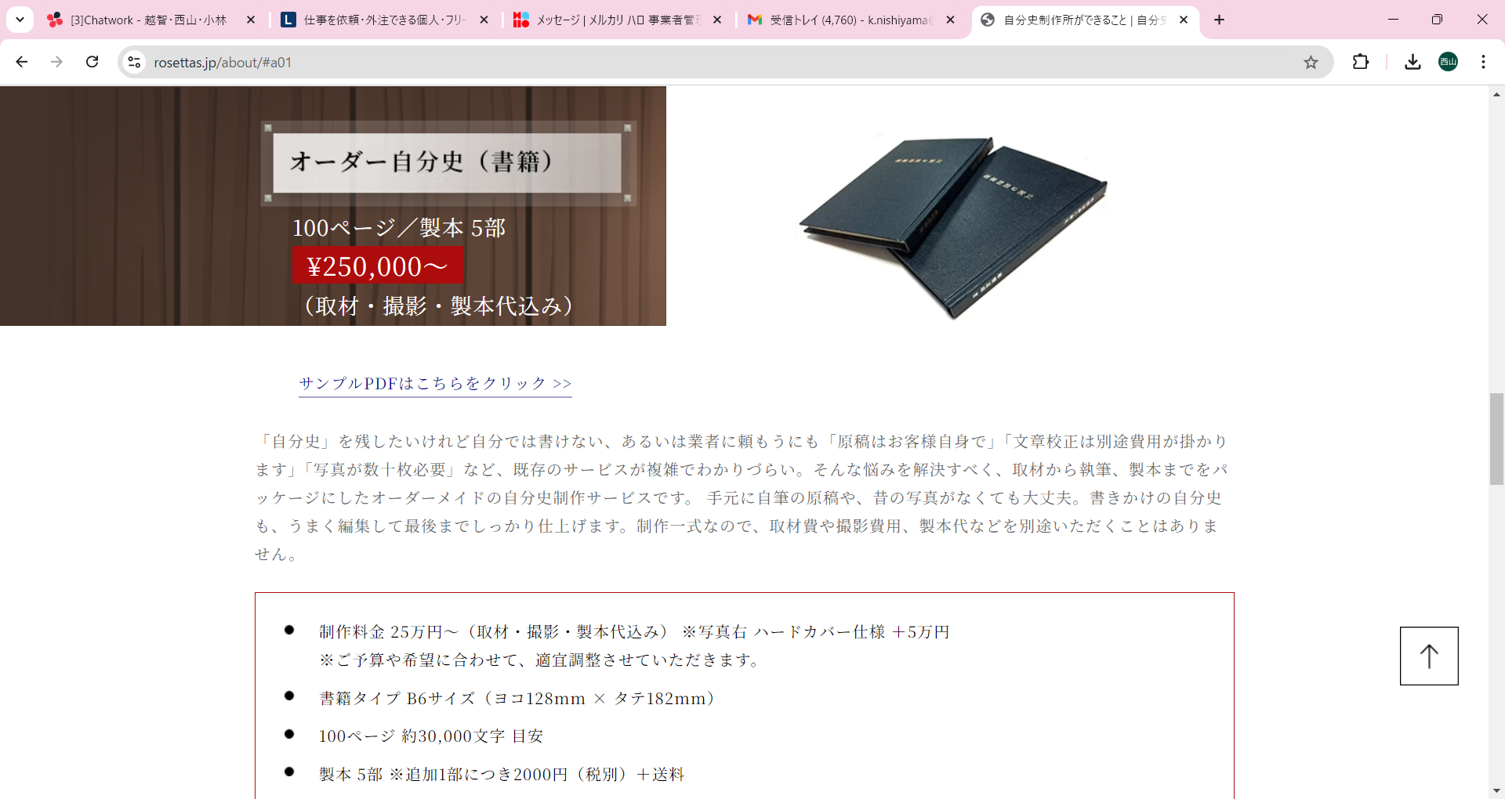

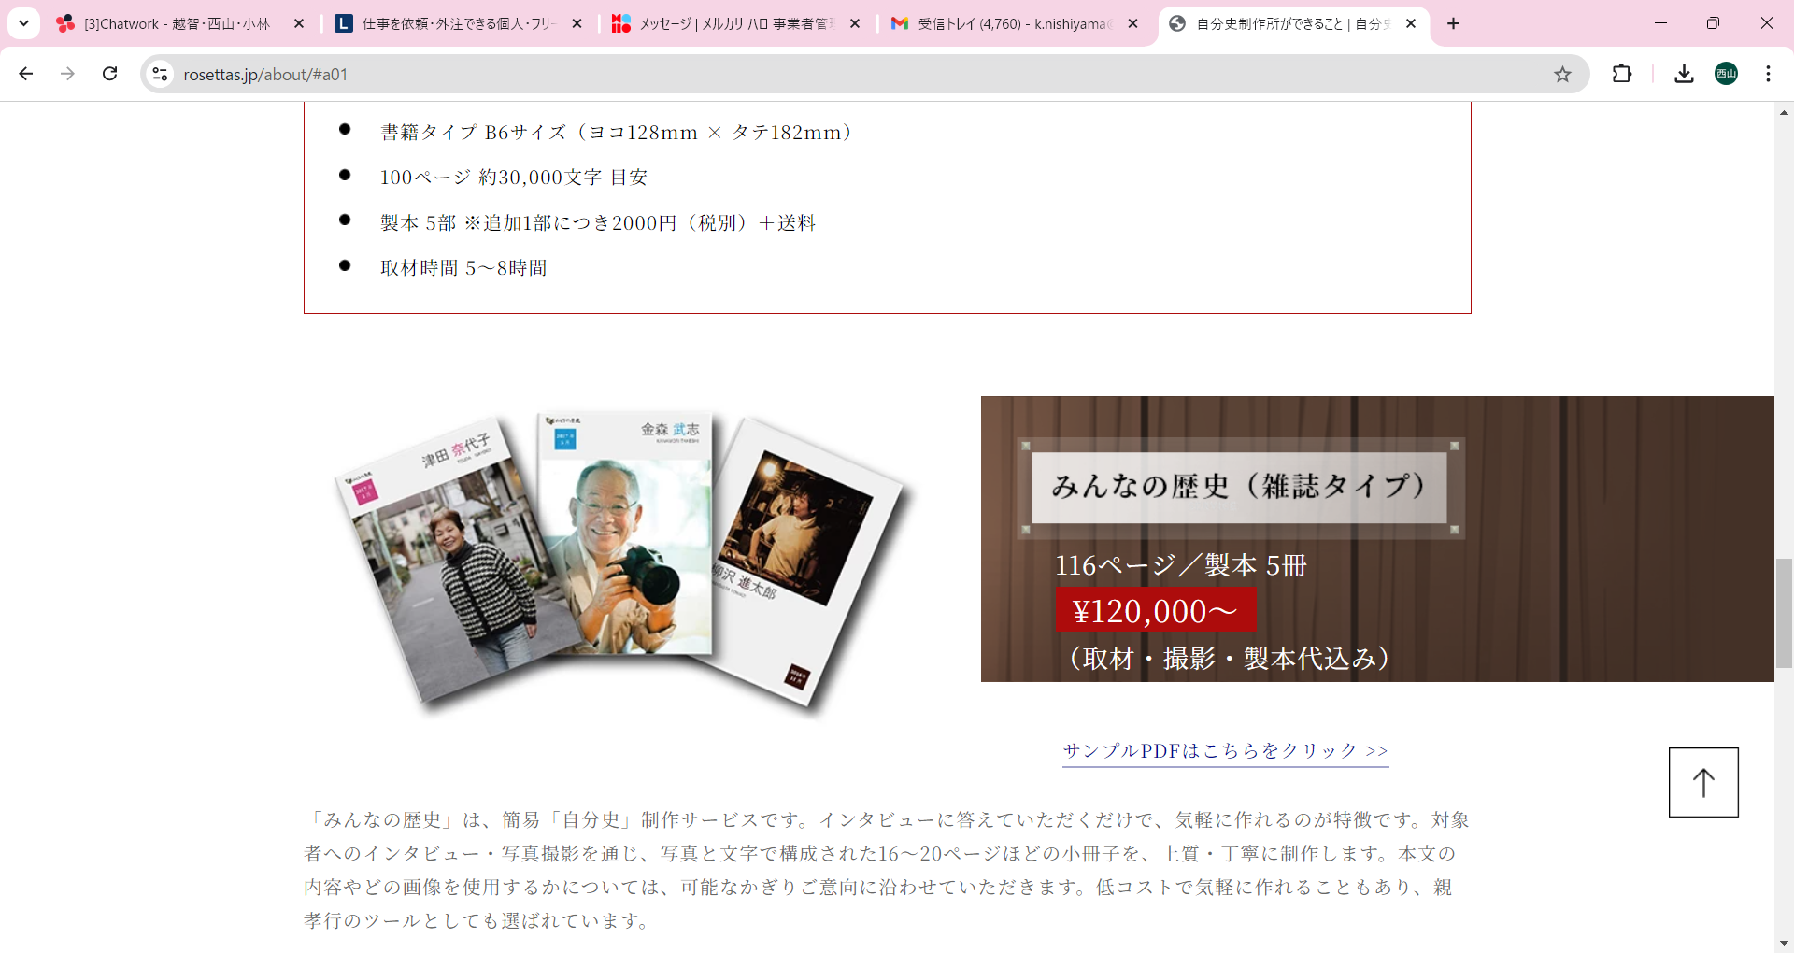

６．サービス利用の流れを説明
１．導入
↓
２．ヒアリング
↓
３．構成・文字起こし
↓
４．制作
↓
５．納品

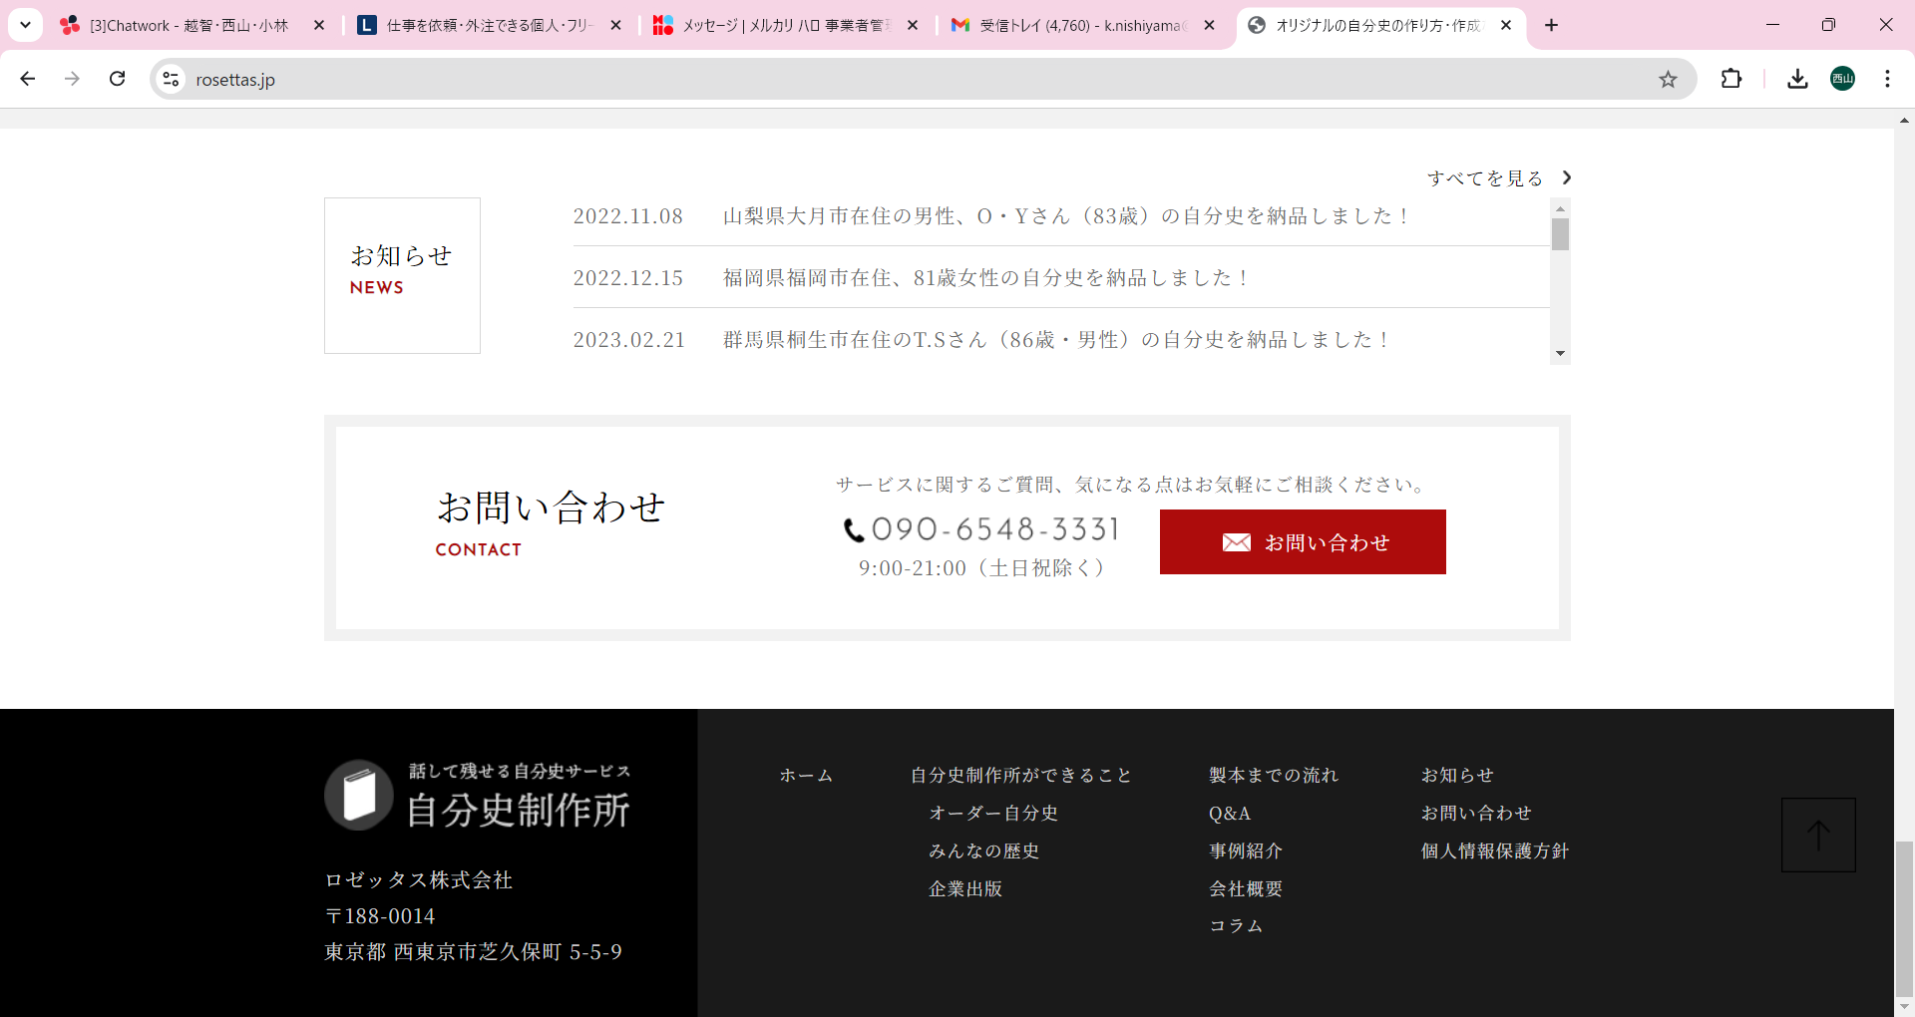

７．資料請求/問い合わせフォーム

